Grafico_Modelo_Requisitos_SGDEA
Calificación actual

Evaluación Modelo de Requisitos Gestión de Documentos Electrónicos de Archivo ADMINDOC
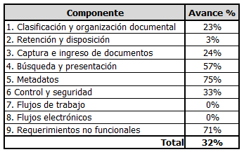
Componente | Avance % | Calificación inicio de proyecto | Calificación diciembre 2023
1. Clasificación y organización documental | 85%
2. Retención y disposición | 49%
3. Captura e ingreso de documentos | 41%
4. Búsqueda y presentación | 82%
5. Metadatos | 79%
6 Control y seguridad | 86%
7. Flujos de trabajo | 77%
8. Flujos electrónicos | 77%
9. Requerimientos no funcionales | 72%
Total | 72%

Gráficos
Pendiente | 29% |  | Pendiente | 77% | Pendiente | 48% | Pendiente | 20%
Cumplido | 71% |  | Cumplido | 23% | Cumplido | 52% | Cumplido | 80%
CAPTURA E INGRESO DE DOCUMENTOS
CLASIFICACIÓN Y ORGANIZACIÓN DOCUMENTAL
RETENCIÓN Y DISOSICIÓN
BUSQUEDA Y PRESENTACIÓN

Pendiente | 60% | Pendiente | 27% |  | Pendiente | 29% | Pendiente | 54%
Cumplido | 40% | Cumplido | 73% |  | Cumplido | 71% | Cumplido | 46%
FLUJOS DE TRABAJO
mETADATOS
REQUERIMIENTOS NO FUNCIONALES
CONTROL Y SEGURIDAD

